상품제안서
찰리 실버 수저 1P | 상품코드: F03428

 |  |  |  |  |  |  | 02-412-0044 | www.easy1.co.kr
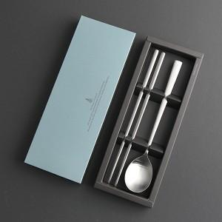

【상세/제작정보】 | <배송비> 100개당 5,000원

【인쇄/포장옵션】 | 레이저 / 포장지포장

【공급단가】 | 수량 | 100~ | 300~ | 500~ | 1,000~ | 3,000~
*VAT별도 | 단가 | 4,370원 | 4,300원 | 4,200원 | 4,090원 | 4,020원

【상품 URL】 | https://dev.easy1.co.kr:443/src/goods_detail.php?gdno=3428

